Instrucciones


PRUEBA DE UBICACIÓN DE NIVEL DE EXCEL:

Esta es una prueba práctica de Excel preparada con el fin de medir tu nivel de conocimiento del programa. Por favor sigue las instrucciones que te indicamos en cada hoja y completa cada prueba sin ayuda y en el menor tiempo posible.

Si hay alguna respuesta que no sabes, simplemente déjala en blanco ya que solo se trata de una prueba de diagnóstico.

Las pruebas presentadas evaluan solo unos pocos de los temas que se estudiarán durante el curso. El curso incluye muchos temas más que serán de gran ayuda para diferentes aplicaciones.

Prueba 1
 | Primera Parte Formatos y Fórmulas Básicas

1 | Guarda este libro de Excel cambiandole el nombre y nombrandolo con tu Nombre y Apellido.
2 | Combina las celdas B13, C13, D13, E13 y F13. Coloca en esta celda el texto "Precio por Tipo de Auto".
3 | Rellena todos los títulos de las columnas de la tabla con color azul y pinta el color del texto de blanco.
4 | En la columna llamada "Impuestos" inserta una fórmula que multiplique cada precio de auto por el porcentaje de Impuestos que se indique en la celda C22.
5 | En la columna llamada "Descuento" inserta una fórmula que multiplique cada precio de auto por el porcentaje de Descuento que se indique en la celda C23.
6 | En la columna llamada "Precio con Descuento e Impuestos" inserta una fórmula que al "Precio" del auto le sume los "Impuestos" y le reste el "Descuento".
7 | En la fila llamada "TOTAL" inserta una fórmula que sume todos los valores para cada columna de la tabla ("Precio", "Impuestos", "Descuento" y Precio con Descuento e Impuestos").
8 | Utilizando fórmulas de Excel, inserta en las celdas C26, C27 y C28 los precios Máximo, Mínimo y Promedio de la columna "Precio con Descuento e Impuestos".
9 | Dale formato de tabla utilizando un estilo medio a los datos del siguiente rango B14:F19, centra los textos y a los números aplícales el formato de Contabilidad y agregales el símbolo de dólares sin decimales.
10 | Cambia el nombre de la tabla por "Precios_Tipo_Auto"
 | Precio por Tipo de Auto
 | Tipo de Auto | Precio | Impuestos | Descuento | Precio con Descuento e Impuestos
 | Auto 1 | $18,000 | $2,340 | $900 | $19,440
 | Auto 2 | $19,500 | $2,535 | $975 | $21,060
 | Auto 3 | $26,000 | $3,380 | $1,300 | $28,080
 | Auto 4 | $23,000 | $2,990 | $1,150 | $24,840
 | Auto 5 | $15,500 | $2,015 | $775 | $16,740
 | TOTAL | $102,000 | $13,260 | $5,100 | $110,160

 | Impuestos: | 13%
 | Descuento: | 5%

 | Precio Máximo: | $110,160
 | Precio Mínimo: | $16,740
 | Precio Promedio: | $36,720

 | Segunda Parte Gráficos básicos
1 | Para esta prueba continuaremos utilizando los datos creados en la Primera parte
2 | Utiliza los datos de la tabla para crear un Gráfico de columnas de "Precio con Descuento e Impuestos" contra "Tipo de Auto".
3 | El Gráfico debe quedar lo más parecido posible al Gráfico Ejemplo y lo debes colocar a la par (los valores mostrados serán los de tu tabla).

Precio Final por Tipo de Auto
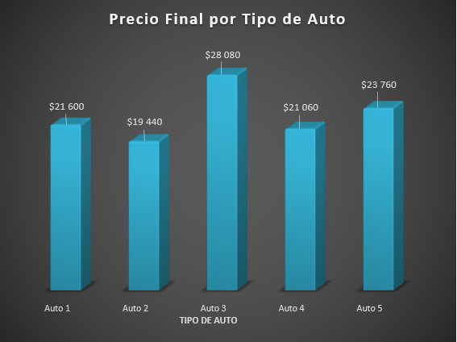
 | Gráfico Ejemplo:
 |  |  |  |  |  | COLOCA TU GRÁFICO AQUÍ

Prueba 3
 | Tercera Parte Tablas Dinámicas y Botones VBA Básicos

1 | Utilizando los datos de la siguiente tabla crea Tablas Dinámicas que se vea igual a las tablas mostradas en esta Hoja a la derecha en la "Tablas Dinámicas de Ejemplo". Tus Tabla Dinámicas debes ubicarlas en una Hoja nueva.

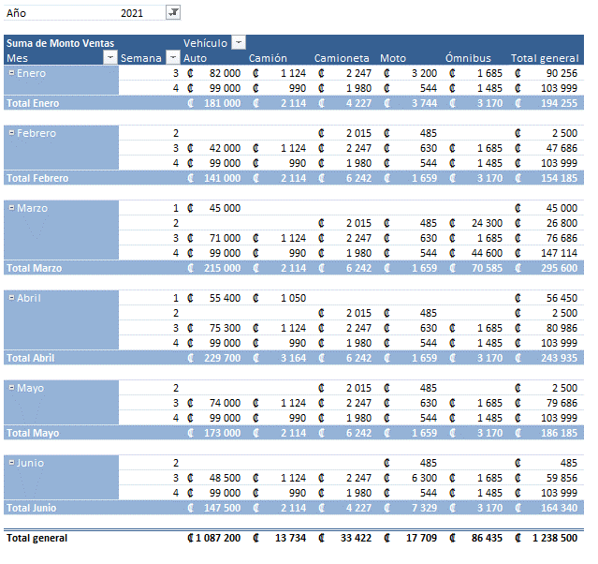
 | TABLA DE DATOS
 |  |  |  |  |  |  |  | TABLAS DINÁMICAS DE EJEMPLO
 | Mes | Año | Semana | Vehículo | Monto Ventas | Tipo
 | Enero | 2020 | 1 | Auto | 50,000 | Tipo A
 | Enero | 2020 | 1 | Camión | 1,050 | Tipo B
 | Enero | 2020 | 1 | Ómnibus | 15,750 | Tipo B
 | Enero | 2020 | 1 | Camioneta | 2,100 | Tipo A
 | Enero | 2020 | 1 | Moto | 583 | Tipo C
 | Enero | 2020 | 2 | Auto | 72,000 | Tipo A
 | Enero | 2020 | 2 | Camión | 1,208 | Tipo B
 | Enero | 2020 | 2 | Ómnibus | 5,200 | Tipo B
 | Enero | 2020 | 2 | Camioneta | 2,015 | Tipo A
 | Enero | 2020 | 2 | Moto | 12300 | Tipo C
 | Enero | 2021 | 3 | Auto | 82,000 | Tipo A
 | Enero | 2021 | 3 | Camión | 1,124 | Tipo B
 | Enero | 2021 | 3 | Ómnibus | 1,685 | Tipo B
 | Enero | 2021 | 3 | Camioneta | 2,247 | Tipo A
 | Enero | 2021 | 3 | Moto | 3200 | Tipo C
 | Enero | 2021 | 4 | Auto | 99,000 | Tipo A
 | Enero | 2021 | 4 | Camión | 990 | Tipo B
 | Enero | 2021 | 4 | Ómnibus | 1,485 | Tipo B
 | Enero | 2021 | 4 | Camioneta | 1,980 | Tipo A
 | Enero | 2021 | 4 | Moto | 544 | Tipo C
 | Febrero | 2020 | 1 | Auto | 85,000 | Tipo A
 | Febrero | 2020 | 1 | Camión | 1,050 | Tipo B
 | Febrero | 2020 | 1 | Ómnibus | 1,575 | Tipo B
 | Febrero | 2020 | 1 | Camioneta | 2,100 | Tipo A
 | Febrero | 2020 | 1 | Moto | 583 | Tipo C
 | Febrero | 2020 | 2 | Auto | 52,000 | Tipo A
 | Febrero | 2020 | 2 | Camión | 1,208 | Tipo B
 | Febrero | 2020 | 2 | Ómnibus | 1,411 | Tipo B
 | Febrero | 2021 | 2 | Camioneta | 2,015 | Tipo A
 | Febrero | 2021 | 2 | Moto | 485 | Tipo C
 | Febrero | 2021 | 3 | Auto | 42,000 | Tipo A
 | Febrero | 2021 | 3 | Camión | 1,124 | Tipo B
 | Febrero | 2021 | 3 | Ómnibus | 1,685 | Tipo B
 | Febrero | 2021 | 3 | Camioneta | 2,247 | Tipo A
 | Febrero | 2021 | 3 | Moto | 630 | Tipo C
 | Febrero | 2021 | 4 | Auto | 99,000 | Tipo A
 | Febrero | 2021 | 4 | Camión | 990 | Tipo B
 | Febrero | 2021 | 4 | Ómnibus | 1,485 | Tipo B
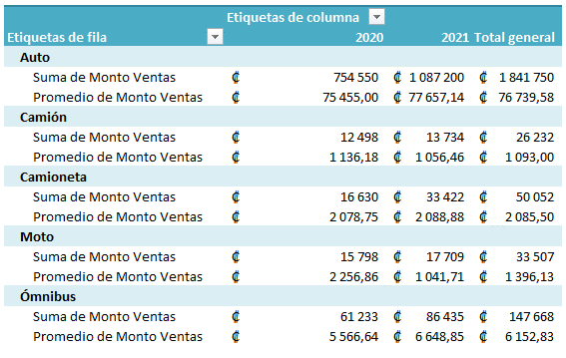
 | Febrero | 2021 | 4 | Camioneta | 1,980 | Tipo A
 | Febrero | 2021 | 4 | Moto | 544 | Tipo C
 | Marzo | 2021 | 1 | Auto | 45,000 | Tipo A
 | Marzo | 2020 | 1 | Camión | 1,050 | Tipo B
 | Marzo | 2020 | 1 | Ómnibus | 15,700 | Tipo B
 | Marzo | 2020 | 1 | Camioneta | 2,100 | Tipo A
 | Marzo | 2020 | 1 | Moto | 583 | Tipo C
 | Marzo | 2020 | 2 | Auto | 80,100 | Tipo A
 | Marzo | 2020 | 2 | Camión | 1,208 | Tipo B
 | Marzo | 2021 | 2 | Ómnibus | 24,300 | Tipo B
 | Marzo | 2021 | 2 | Camioneta | 2,015 | Tipo A
 | Marzo | 2021 | 2 | Moto | 485 | Tipo C
 | Marzo | 2021 | 3 | Auto | 71,000 | Tipo A
 | Marzo | 2021 | 3 | Camión | 1,124 | Tipo B
 | Marzo | 2021 | 3 | Ómnibus | 1,685 | Tipo B
 | Marzo | 2021 | 3 | Camioneta | 2,247 | Tipo A
 | Marzo | 2021 | 3 | Moto | 630 | Tipo C
 | Marzo | 2021 | 4 | Auto | 99,000 | Tipo A
 | Marzo | 2021 | 4 | Camión | 990 | Tipo B
 | Marzo | 2021 | 4 | Ómnibus | 44,600 | Tipo B
 | Marzo | 2021 | 4 | Camioneta | 1,980 | Tipo A
 | Marzo | 2021 | 4 | Moto | 544 | Tipo C
 | Abril | 2021 | 1 | Auto | 55,400 | Tipo A
 | Abril | 2021 | 1 | Camión | 1,050 | Tipo B
 | Abril | 2020 | 1 | Ómnibus | 1,575 | Tipo B
 | Abril | 2020 | 1 | Camioneta | 2,100 | Tipo A
 | Abril | 2020 | 1 | Moto | 583 | Tipo C
 | Abril | 2020 | 2 | Auto | 120,750 | Tipo A
 | Abril | 2020 | 2 | Camión | 1,208 | Tipo B
 | Abril | 2020 | 2 | Ómnibus | 1,411 | Tipo B
 | Abril | 2021 | 2 | Camioneta | 2,015 | Tipo A
 | Abril | 2021 | 2 | Moto | 485 | Tipo C
 | Abril | 2021 | 3 | Auto | 75,300 | Tipo A
 | Abril | 2021 | 3 | Camión | 1,124 | Tipo B
 | Abril | 2021 | 3 | Ómnibus | 1,685 | Tipo B
 | Abril | 2021 | 3 | Camioneta | 2,247 | Tipo A
 | Abril | 2021 | 3 | Moto | 630 | Tipo C
 | Abril | 2021 | 4 | Auto | 99,000 | Tipo A
 | Abril | 2021 | 4 | Camión | 990 | Tipo B
 | Abril | 2021 | 4 | Ómnibus | 1,485 | Tipo B
 | Abril | 2021 | 4 | Camioneta | 1,980 | Tipo A
 | Abril | 2021 | 4 | Moto | 544 | Tipo C
 | Mayo | 2020 | 1 | Auto | 105,000 | Tipo A
 | Mayo | 2020 | 1 | Camión | 1,050 | Tipo B
 | Mayo | 2020 | 1 | Ómnibus | 1,575 | Tipo B
 | Mayo | 2020 | 1 | Camioneta | 2,100 | Tipo A
 | Mayo | 2020 | 1 | Moto | 583 | Tipo C
 | Mayo | 2020 | 2 | Auto | 61,000 | Tipo A
 | Mayo | 2020 | 2 | Camión | 1,208 | Tipo B
 | Mayo | 2020 | 2 | Ómnibus | 1,411 | Tipo B
 | Mayo | 2021 | 2 | Camioneta | 2,015 | Tipo A
 | Mayo | 2021 | 2 | Moto | 485 | Tipo C
 | Mayo | 2021 | 3 | Auto | 74,000 | Tipo A
 | Mayo | 2021 | 3 | Camión | 1,124 | Tipo B
 | Mayo | 2021 | 3 | Ómnibus | 1,685 | Tipo B
 | Mayo | 2021 | 3 | Camioneta | 2,247 | Tipo A
 | Mayo | 2021 | 3 | Moto | 630 | Tipo C
 | Mayo | 2021 | 4 | Auto | 99,000 | Tipo A
 | Mayo | 2021 | 4 | Camión | 990 | Tipo B
 | Mayo | 2021 | 4 | Ómnibus | 1,485 | Tipo B
 | Mayo | 2021 | 4 | Camioneta | 1,980 | Tipo A
 | Mayo | 2021 | 4 | Moto | 544 | Tipo C
 | Junio | 2020 | 1 | Auto | 49,500 | Tipo A
 | Junio | 2020 | 1 | Camión | 1,050 | Tipo B
 | Junio | 2020 | 1 | Ómnibus | 1,575 | Tipo B
 | Junio | 2020 | 1 | Camioneta | 2,100 | Tipo A
 | Junio | 2020 | 1 | Moto | 583 | Tipo C
 | Junio | 2020 | 2 | Auto | 79,200 | Tipo A
 | Junio | 2020 | 2 | Camión | 1,208 | Tipo B
 | Junio | 2020 | 2 | Ómnibus | 14,050 | Tipo B
 | Junio | 2020 | 2 | Camioneta | 2,015 | Tipo A
 | Junio | 2021 | 2 | Moto | 485 | Tipo C
 | Junio | 2021 | 3 | Auto | 48,500 | Tipo A
 | Junio | 2021 | 3 | Camión | 1,124 | Tipo B
 | Junio | 2021 | 3 | Ómnibus | 1,685 | Tipo B
 | Junio | 2021 | 3 | Camioneta | 2,247 | Tipo A
 | Junio | 2021 | 3 | Moto | 6300 | Tipo C
 | Junio | 2021 | 4 | Auto | 99,000 | Tipo A
 | Junio | 2021 | 4 | Camión | 990 | Tipo B
 | Junio | 2021 | 4 | Ómnibus | 1,485 | Tipo B
 | Junio | 2021 | 4 | Camioneta | 1,980 | Tipo A
 | Junio | 2021 | 4 | Moto | 544 | Tipo C

2 | Inserta un botón que al hacer clic en él te lleve hasta la Hoja llamada "Instrucciones" (como el botón mostrado en el ejemplo)

INSTRUCCIONES
 |  |  |  |  |  |  | IMAGEN DE BOTÓN DE EJEMPLO
 | INSERTA TU BOTÓN AQUÍ

Prueba 4
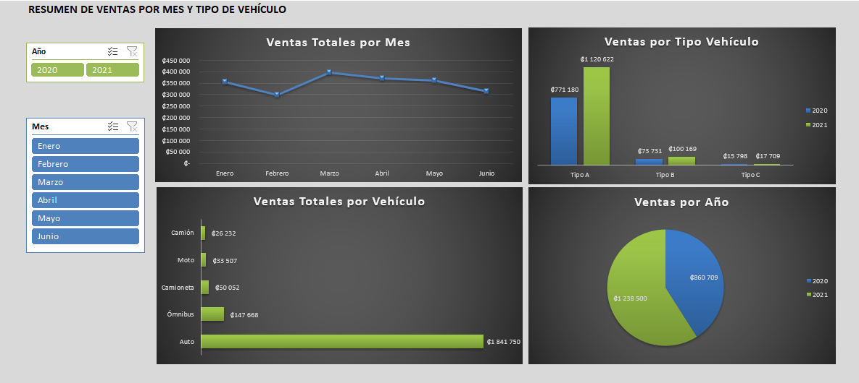
 | Cuarta Parte Dashboard o Cuadros de Indicadores vinculados

1 | Utilizando la tabla de datos de la Prueba 3, realizar EN UNA HOJA NUEVA un Dashboard (Cuadro de Indicadores) similar al que se muestra en esta Hoja. Consiste en construir tablas dinámicas para cada Gráfico y dos cajas de Segmentación de Datos. Al seleccionar algo en las cajas de Segmentación de Datos, se deben actualizar los gráficos para mostrar los datos filtrados de interés. Las tablas dinámicas pueden quedar en esta hoja.

Dashboard
Ventas Totales por Mes
 | Total
Enero | ₡356461
Febrero | ₡299112
Marzo | ₡396341
Abril | ₡371562
Mayo | ₡360112
Junio | ₡315621
Ventas por Tipo de Vehículo
 | 2020 | 2021
Tipo A | ₡771180 | ₡1120622
Tipo B | ₡73731 | ₡100169
Tipo C | ₡15798 | ₡17709

Ventas Totales por Vehículo
 | Total
Auto | ₡1841750
Camión | ₡26232
Camioneta | ₡50052
Moto | ₡33507
Ómnibus | ₡147668
Ventas por Año
 | Total
2020 | ₡860709
2021 | ₡1238500

